2023_data
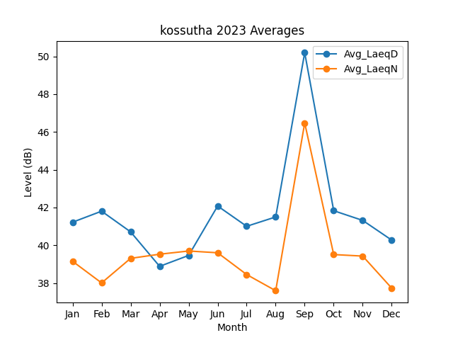
Month | Avg_LaeqD | Avg_LaeqN
1 | 41.223555367 | 39.154042875
2 | 41.806507997 | 38.009510003
3 | 40.71183972 | 39.310159759
4 | 38.886751183 | 39.52943186
5 | 39.464223267 | 39.698891818
6 | 42.080370926 | 39.605584129
7 | 41.006474016 | 38.45284712
8 | 41.50083888 | 37.59789832
9 | 50.194024516 | 46.474707605
10 | 41.830720108 | 39.510751915
11 | 41.317688617 | 39.429883912
12 | 40.274565133 | 37.731475865

